PASOS A SEGUIR
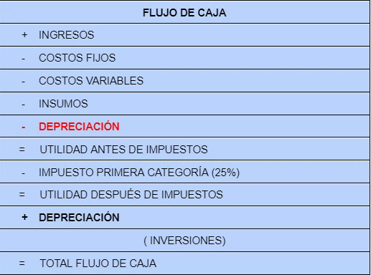
https://www.youtube.com/watch?v=nziijeKYUKA&ab_channel=WillyBendezu

